Kap 1
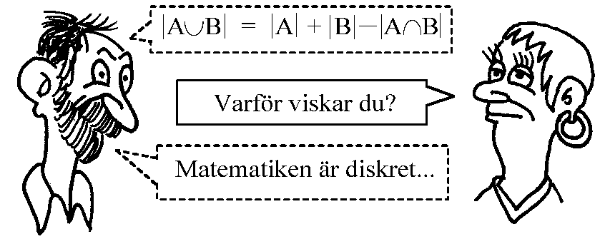
Matematik 5 - Diskret matematik I |  |  |  |  | Är du färdig med dagens uppgifter? Gör då ett par av de som är överhoppade. Övning ger färdighet. =)
Vecka | Lektion | Sidor i boken | Grundläggande | Fördjupning | Utmanande
34 | Tisdag | 8-10 | Lådprincipen 1104, 1105, 1106, 1107, 1108, 1109 | 1110, 1111, 1112 | 1113, 1114
 | Onsdag | 11-14 | Multiplikations- och additionsprincipen 1118, 1119, 1120, 1121, 1122, 1124 | 1125, 1126, 1127, 1128, 1129, 1130ab
35 | Tisdag | 15-18 | Permutationer 1136, 1137, 1138, 1139, 1140, 1141, 1142, 1143, 1144 | 1145, 1146, 1147, 1148 | 1149
 | Onsdag | 19-22 | Kombinationer 1153, 1154, 1155, 1156, 1157 | 1158, 1159, 1160 | 1161
37 | Tisdag | 23-25 | Sannolikhetslära 1163, 1164, 1165, 1166 | 1167, 1168, 1169, 1170, 1171 | 1172
 | Onsdag | 26-27 | Kombinatorik och sannolikhetslära 1174, 1175, 1176 | 1177, 1178, 1179, 1180, 1181 | 1182
38 | Tisdag | 28-29 | Tema Poker och Yatzy Grupper om tre. Räkna så långt ni hinner under 45 min, redovisning resten. Börja med 1, 2, 3, 4, 6, 7
 | Onsdag |  | Studiedag
39 | Tisdag | 30-34 | Binomialsatsen 1186, 1187, 1188, 1189, 1190, 1191 | 1192, 1193, 1194, 1195 | 1196, 1197 (se ledtråden)
 | Onsdag | 35-38 | Mängder 1202, 1203, 1204, 1205, 1206, 1207, 1208 | 1209, 1210, 1211, 1212 | 1213, 1214
40 | Tisdag | 39-40 | Mängdoperationer 1216, 1217, 1218, 1219, 1220, 1221 | 1222, 1223, 1224
 | Onsdag | 41-44 | Venndiagram 1226, 1227, 1228, 1229 | 1230, 1231, 1233 | 1232
41 | Tisdag | 54-56 | Blandade övningar sid 61-65
 | Onsdag |  | Prov kapitel 1 (endast en del)

